信用交易
融资融券市场交易数据统计(2024-01-10)

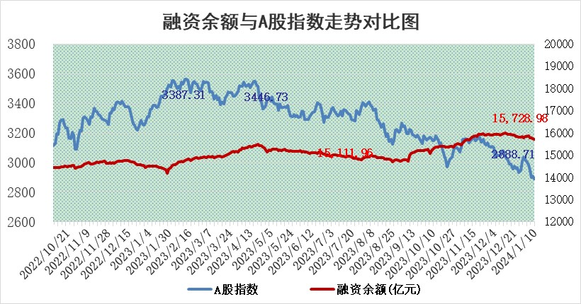
标的证券 | 融资融券余额（亿元） | 融资余额（亿元） | 融券余额（亿元） | 融资买入额（亿元） | 融资融券规模变化（亿元） | 融资余额增幅(‰) | 融券余额增幅(%)
统计数据 | 16,426.29 | 15,728.98 | 684.88 | 423.07 | -30.12 | -1.70 | -0.45

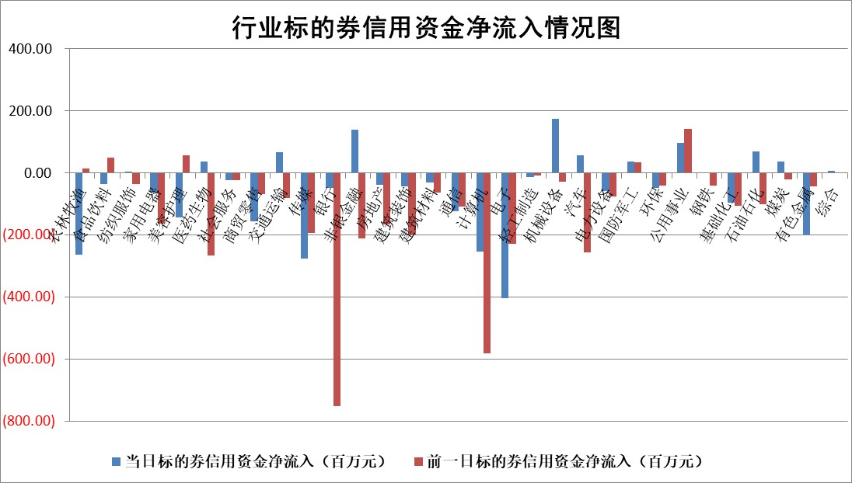

 |  |  |  |  |  |  |  | 2

标的基金代码 | 标的基金简称 | 融资余额/市值(%) | 融资余额增幅(%) | 融资买入额/成交金额(%) | （融资余额净增额-融券余额净增额）/市值(‱) | 融券余额降幅(%) | ABS[（融资余额净增额-融券余额净增额）/市值净增额-1](%)
159902 | 华夏中小板ETF | 0.00 | 0.00 | 0.00 | 0.00 | 0.00 | 100.00
159915 | 易方达创业板ETF | 4.95 | 2.49 | 115831.56 | 13.42 | 12.28 | 128.48
159919 | 嘉实沪深300ETF | 2.87 | 0.04 | 17.37 | -0.02 | -5.46 | 99.95
159920 | 华夏恒生ETF | 65.40 | -0.05 | 4.30 | -3.02 | 0.93 | 96.80
159922 | 嘉实中证500ETF | 1.09 | 17.96 | 15.54 | 15.43 | -0.50 | 168.96
159925 | 南方沪深300ETF | 2.00 | 0.02 | 0.45 | 0.03 | 0.00 | 100.10
159928 | 消费ETF | 1.23 | 0.44 | 5.33 | 0.49 | -0.89 | 98.69
159934 | 易方达黄金ETF | 229.86 | -0.37 | 13.38 | -85.37 | 0.00 | 129.99
159939 | 全指信息技术ETF | 1.10 | -0.52 | 63.39 | -0.54 | 1.27 | 99.58
159940 | 全指金融地产ETF | 0.13 | 0.09 | 0.00 | 0.01 | 0.00 | 100.02
159995 | 半导体芯片ETF | 3.44 | 0.28 | 130.56 | 1.20 | 1.45 | 100.91
159997 | 天弘中证电子ETF | 2.03 | -0.44 | 3.31 | 0.62 | 1.22 | 100.50
159998 | 天弘中证计算机主题ETF | 0.83 | -1.05 | 0.04 | -0.55 | 1.53 | 99.65
510050 | 华夏上证50ETF | 7.92 | 0.20 | 132.53 | 0.08 | -22.18 | 100.15
510180 | 华安上证180ETF | 0.56 | -0.03 | 1.00 | -0.03 | -3.85 | 99.94
510880 | 华泰柏瑞红利ETF | 0.32 | -7.40 | 2.14 | -3.37 | -24.21 | 118.62
510900 | 易方达恒生H股ETF | 81.47 | -0.26 | 5.04 | -21.34 | 0.00 | 79.27
511010 | 5年期国债ETF | 11.43 | -7.40 | 0.37 | -91.38 | 0.00 | 7072.09
511380 | 可转债及可交换债券ETF | 8.48 | -17.41 | 31.95 | -186.26 | -139.73 | 1347.63
512000 | 全指证券ETF | 9.04 | -0.20 | 17.97 | -2.46 | -1.86 | 94.34
512010 | 沪深300医药卫生ETF | 6.28 | 1.01 | 179.79 | 5.46 | -4.68 | 105.42
512070 | 沪深300非银ETF | 2.53 | -0.01 | 152.18 | -0.06 | -0.78 | 99.94
512400 | 南方中证申万有色金属ETF | 2.60 | -0.03 | 0.61 | -1.52 | -6.44 | 97.42
512580 | 广发中证环保产业ETF | 1.58 | 0.84 | 0.66 | 1.30 | -0.65 | 97.74
512660 | 国泰中证军工ETF | 4.00 | 1.60 | 9.69 | 6.69 | 1.62 | 515.88
512800 | 华宝中证银行ETF | 14.98 | -0.30 | 2.26 | -0.63 | 17.13 | 98.84
512980 | 广发中证传媒ETF | 1.22 | -1.50 | 78.24 | -2.27 | -2.98 | 99.24
515030 | 华夏中证新能源汽车ETF | 2.64 | -3.50 | 15.07 | -9.55 | 0.16 | 45.64
515050 | 华夏中证5G通信主题ETF | 1.43 | 0.18 | 3.00 | 0.59 | 10.76 | 100.40
515070 | 华夏中证人工智能ETF | 3.67 | -0.66 | 7.19 | -2.18 | 1.75 | 98.65
标的股票比较指标 |  | 融资余额/流通A股市值(%) | 融资余额增幅(%) | 融资买入额/成交金额(%) | （融资余额净增额-融券余额净增额）/流通A股市值(‱) | 融券余额降幅(%) | ABS[（融资余额净增额-融券余额净增额）/流通A股市值净增额-1](%)
前十名标的个股 |  | 阳光城 | 百胜智能 | 德马科技 | 百胜智能 | 华如科技 | 福瑞股份
 |  | 搜于特 | 弘讯科技 | 广发证券 | 希荻微 | 浙江恒威 | 天奈科技
 |  | 紫鑫药业 | 厦门空港 | 厦门空港 | 东方精工 | 江苏博云 | 凯龙股份
 |  | 嘉凯城 | 保力新 | 张家港行 | 深科达 | 中视传媒 | 联合光电
 |  | 宋都股份 | 东方精工 | 天风证券 | 共同药业 | 秦川机床 | 浪潮信息
 |  | 美好置业 | 深科达 | 石化油服 | 新时达 | 深天马A | 长虹华意
 |  | 中天金融 | 家联科技 | 创力集团 | 金辰股份 | 兴源环境 | 中一科技
 |  | 庞大集团 | 金辰股份 | 万得凯 | 蕾奥规划 | 希荻微 | 玉马遮阳
 |  | 泽达易盛 | 新时达 | 际华集团 | 卓易信息 | 山西路桥 | 凯尔达
 |  | 蓝光发展 | 天桥起重 | 京东方A | 弘讯科技 | 亚通股份 | 美尔雅
后十名标的个股 |  | 步步高 | 浙海德曼 | 步步高 | 奥雅股份 | 仕佳光子 | 麦迪科技
 |  | 鸿达兴业 | 威腾电气 | 鸿达兴业 | 威腾电气 | 品渥食品 | 神火股份
 |  | 天沃科技 | 华特气体 | 天沃科技 | 强力新材 | 三祥新材 | 中伟股份
 |  | 金圆股份 | 迈得医疗 | 金圆股份 | 宇环数控 | 阳光照明 | 广联航空
 |  | 哈工智能 | 中视传媒 | 哈工智能 | 浙海德曼 | 一汽富维 | 塔牌集团
 |  | 正邦科技 | 奕瑞科技 | 正邦科技 | 鸿日达 | 光云科技 | 中国宝安
 |  | 华铁股份 | 星华新材 | 华铁股份 | 盛弘股份 | 果麦文化 | 嘉应制药 | ;
 |  | 中国中期 | 海信家电 | 中国中期 | 永贵电器 | 长江健康 | 三祥新材
 |  | 慧辰股份 | 鸿日达 | 慧辰股份 | 通灵股份 | 厚普股份 | 聆达股份
 |  | 新华联 | 诺诚健华 | 新华联 | 格林精密 | 英诺激光 | 云海金属
说明：1.以上普通交易数据和信用交易数据皆以交易日收盘后数据为基准；2.上述标的证券总数据只计算标的证券市场总数据，不包括从标的证券中调出去标的证券数据，所以与交易所公布的总值略有不同； 3.上述行业采用申万一级行业分类；4.以上标的基金和标的个股中比较的6个指标值中：前5个（从左至右）为正向指标，值越大排名越靠前；第6个为逆向指标，值越小，排名越靠前；5.第6个指标中ABS[]表示求绝对值，其主要用于考量信用资金相对净流入对股价相对净变化的贡献程度；6.数据来源：wind，交易所。

 | 证券代码 | 新增融资余额 | 融资买入额 | 融资买入增幅前10
远大智能 | 002689 | 28175353 | 42268582 | 199%
亚太股份 | 002284 | 21555247 | 34242865 | 82%
赛诺医疗 | 688108 | 72122899 | 101076547 | 78%
湖南发展 | 000722 | 66023557 | 137112987 | 75%
柘中股份 | 002346 | 14584119 | 36845980 | 58%
国城矿业 | 000688 | 24683149 | 48240585 | 54%
兆新股份 | 002256 | 1985058 | 4066269 | 52%
凯美特气 | 002549 | 33806472 | 61340055 | 52%
华昌达 | 300278 | 13474542 | 19303225 | 48%
新华联 | 000620 | 27311937 | 39201759 | 43%

 | 证券代码 | 新增融资余额 | 融资买入额 | 融资买入增幅前10
兔宝宝 | 002043 | 73310337 | 89923983 | 334%
捷昌驱动 | 603583 | 26026415 | 31686727 | 262%
湘财股份 | 600095 | 94196837 | 132280449 | 252%
中谷物流 | 603565 | 49103883 | 60098371 | 234%
中青宝 | 300052 | 24215352 | 31377809 | 98%
顾家家居 | 603816 | 138518545 | 188424210 | 78%
喜临门 | 603008 | 31503289 | 48351944 | 77%
财信发展 | 000838 | 10831830 | 17666790 | 74%
苏州银行 | 002966 | 10578096 | 19143736 | 72%
金诚信 | 603979 | 23858538 | 36098133 | 60%

